상품제안서
매직라떼 스프링다이어리 25절[특허제품] | 상품코드: S28472

 |  |  |  |  |  |  | 02-713-8555 | www.synergygift.co.kr
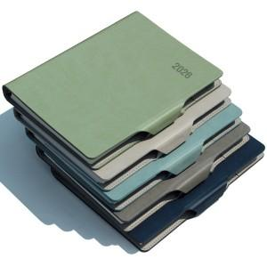

【상세/제작정보】 | <p><span style="font-size: 14pt;"></span><span style="font-size: 18.6667px;">※ 개별OPP포장 200개 미만 진행시 90,000원(VAT별도) 일괄 발생 됩니다.</span><span style="font-size: 14pt;">​</span></p><p><span style="font-size: 14pt;">※ 삽지추가 300부 부터 가능합니다.​</span>&nbsp;</p>

【인쇄/포장옵션】 | 불박, 금박, 은박 / OPP(비닐)

【공급단가】 | 수량 | 50~ | 200~ | 500~ | 1,000~ | 3,000~
*VAT별도 | 노트식 | 9,250원 | 8,700원 | 8,150원 | 7,950원 | 7,800원
 | 이틀식 | 9,550원 | 8,950원 | 8,400원 | 8,150원 | 8,000원
 | 주일식 | 9,550원 | 8,950원 | 8,400원 | 8,150원 | 8,000원

【상품 URL】 | https://www.synergygift.co.kr:443/src/goods_detail.php?gdno=28472

